前言
项目二前的框架为6天
1. day01--ORM思想 JPA
2. day02--Spring Data JPA 入门和JPQL查询
3. day03--Spring Data JPA动态查询和多表查询
4. day04--Spring Boot微服务
5. day05--Vue.js 前端技术（类似与AngularJs）
6. day06--Doker容器（运维知识）

框架学习核心：
1.掌握学习开发的流程
2.掌握框架的常用API和熟知其中的配置
*要做笔记，方便后期的开发
*对于配置文件要熟知其中的配置内容（不需要去背）
3.要形成自己的学习模式
4.逐渐学会自我解决问题的能力
5.尝试去查询学习文档

其他事项：
1.为增加课上的气氛，语气、肢体会加上（嗓门会大）
2.授课时候会有课程互动（提问）
大家一定要给出响应，
如果没有，会从新再讲解会很耽误大家的时间
3.课程上会有赏罚制度
4.笔记会主要以xmind形式和Excel做笔记
5.班级中的文化，希望大家提醒下

day01
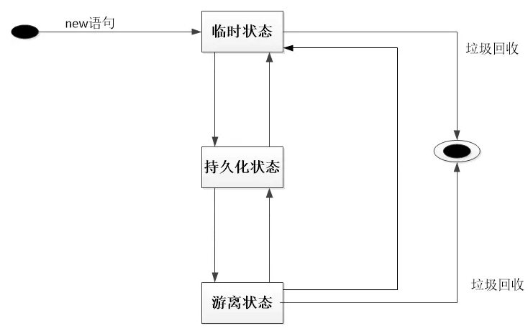
JDBC操作和JPA概念的引入
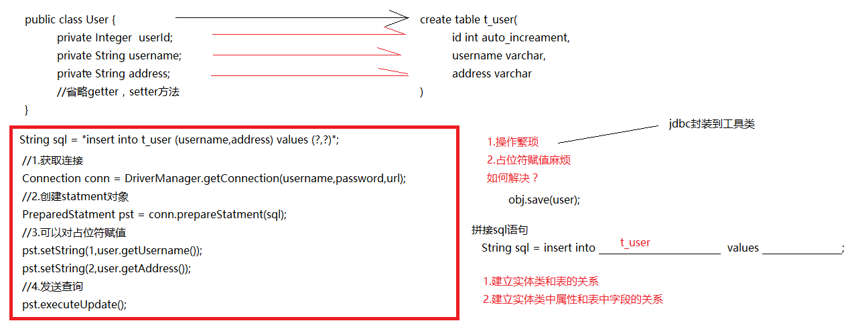

Hibernate和JPA的关系

 | 类似与： | 数据库厂商和JDBC的关系 |  | Hibernate和JPA的关系
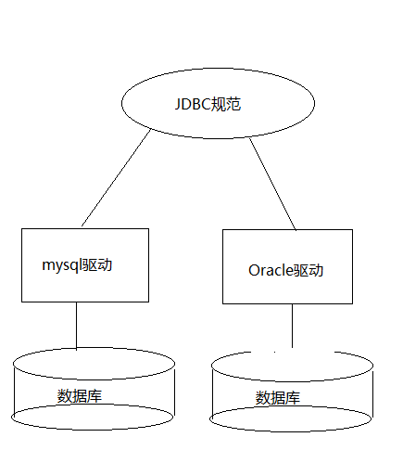
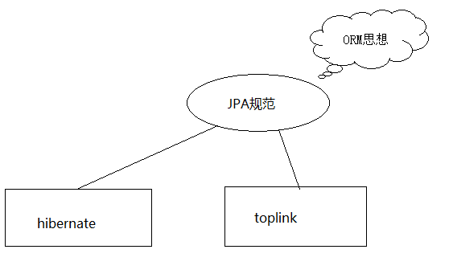

 |  |  |  | hibernate 是一个实现JPA规范的ORM思想的框架

IDEA中JPA约束文件
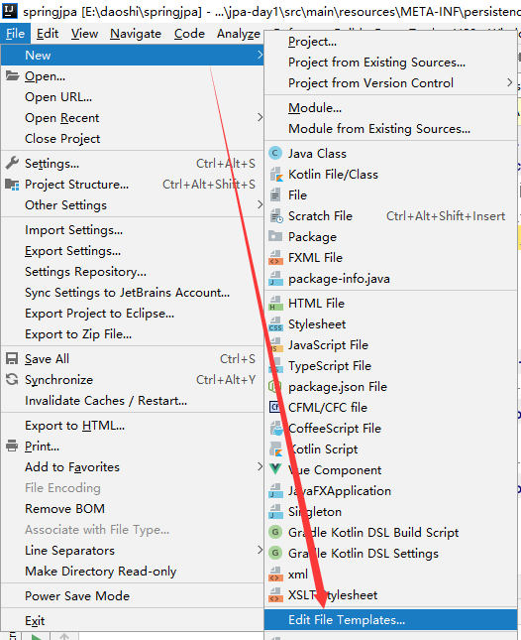

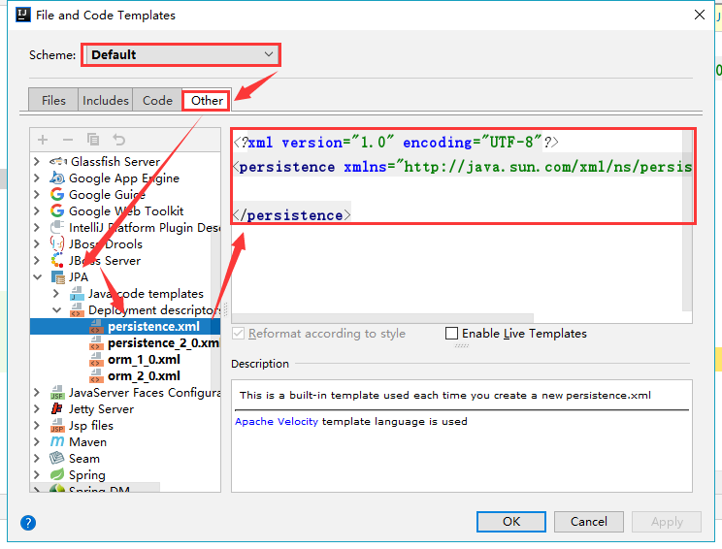

JPA persistence.xml文件配置

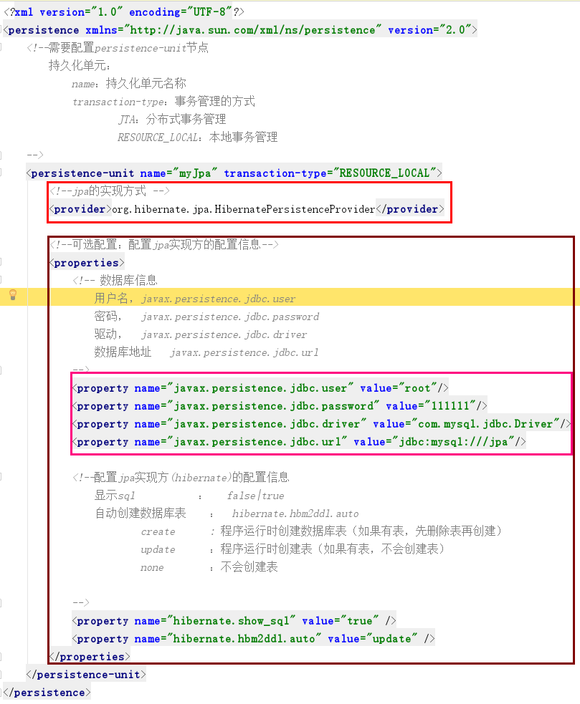

1.jpa的实现方式

3.可选配置：配置jpa实现方的配置信息

2.数据库配置信息

1.配置根信息 -- 持久化单元
1.1 Jpa实现方
1.2数据库信息
1.3Jpa实现方的可选项

开启事物

一级缓存
Session
快照区snapshot

 |  |  |  |  | 新增后查询
开启事物

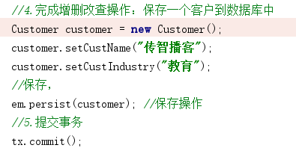

一级缓存
Session
Customer(OId= 22)
Oid:区分缓存区中数据，也表示当前数据的唯一性并和数据库中的主键做唯一映射
Customer(OId= 1)
快照区snapshot
Customer(Oid = 21）
将一级缓存的数据和快照去中数据做对比，一旦有数据个更改，那么快照去就将更改的数据同步到数据库

开启事物

快照区snapshot
Customer（Oid=1）
将一级缓存的数据和快照去中数据做对比，一旦有数据个更改，那么快照去就将更改的数据同步到数据库
industry：it教育
一级缓存
Session
Customer（Oid=1）
Oid:区分缓存区中数据，也表示当前数据的唯一性并和数据库中的主键做唯一映射
industry：

 |  |  | 事物提交后：会将一级缓存中的数据和快照去中的数据做对比，如果有不一致的，那么将更改的数据同步到数据中（Update）

 | Hibernate的对象状态

 |  | 瞬时态：对象没有Oid--刚创建的对象
 |  | 持久态：对象有Oid并且归一级缓存管理
 |  | 游离态：对象有Oid但是没有在一级缓存中

Sheet2
阿里的人
云服务

系统
windows
linux

传智播客
对于阿里云服务：客户

学生买课程：
对于传智播客：学生
用户

